Sheet1
削除
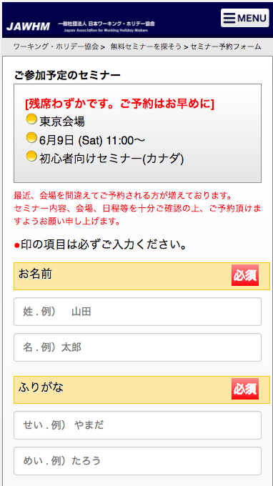

メニューボタンを削除

参考ＵＲＬ
https://jawhm.or.jp/seminar/ser/id/32493

【全４項目】

説明文章を追加

印の項目は必ずご入力ください。 【全４項目】

入力フィールドの位置を変更
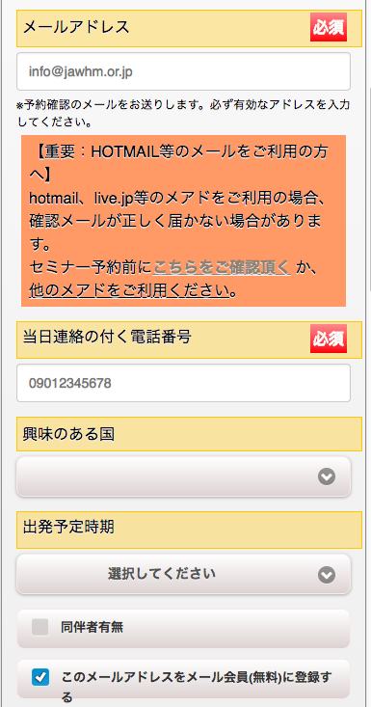

入力フィールドの位置を変更

説明文章を変更

ワーホリに関する最新情報や、お役立ち情報を配信するメール会員（無料）に、このメールアドレスを登録する

説明文章を追加
以上で必須入力は完了です。
アンケートにご協力いただき、注意事項を読んで
下の「予約する」ボタンを押してください。

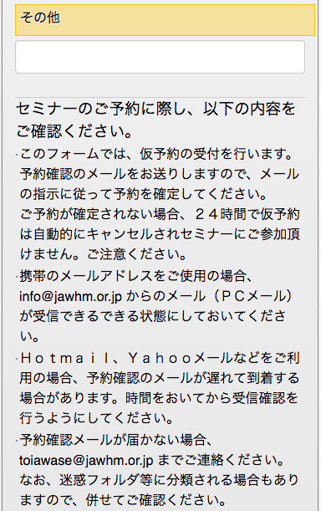

ボタンの位置を変更
予約する（無料）
※仮予約のメールが届きます

説明文章を変更
(文字の大きさ、文字の色、レイアウトに注意してください）

予約する(無料）
※仮予約のメールが届きます

メールにお送りしたリンクにアクセスするまで、予約確定になりませんのでご注意ください。
＜ご注意＞
予約が確定されない場合、２４時間で仮予約は自動的にキャンセルされセミナーに参加できません。ご注意ください。
説明文章を追加

削除

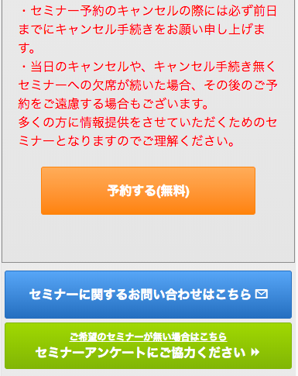

削除

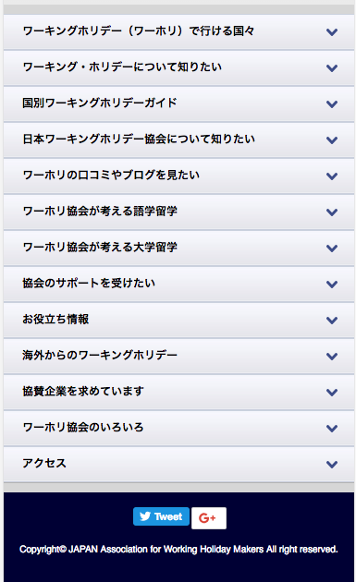

この部分は表示してください。
（削除しないように注意！！）

